상품제안서
박성현의 에어뮤즈 골프패치 자외선차단 썬패치 멜라이드 스탠다드 | 상품코드: F26273

 |  |  |  |  |  |  | 02-412-0044 | www.easy1.co.kr
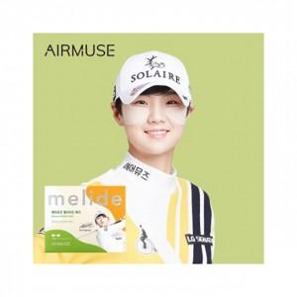

【상세/제작정보】

【인쇄/포장옵션】 | 스티커 / 포장불가능

【공급단가】 | 수량 | 300~ | 500~ | 1,000~ | 3,000~ | 5,000~
*VAT별도 | 단가 | 1,620원 | 1,600원 | 1,560원 | 1,500원 | 1,430원

【상품 URL】 | https://dev.easy1.co.kr:443/src/goods_detail.php?gdno=26273

